FICHES OEUVRES
Textes fiches œuvres

 |  | LANGUES
 |  | FR | UK | ESP
ŒUVRE/INTERACTION 1 (DOMéro d'Art) | Visuel | 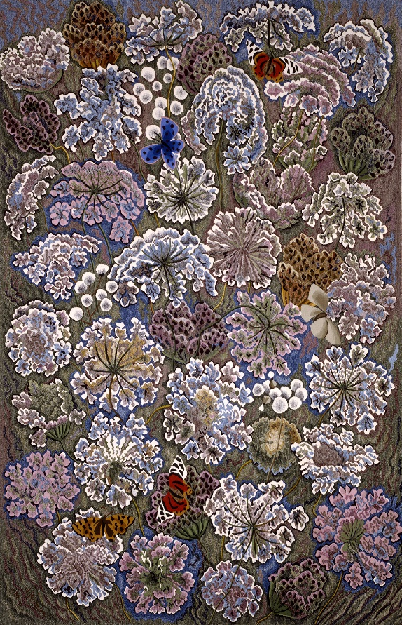
 | Titre de l'œuvre (page de liste et fiche) | Laudes | Lauds | Laudes
 | Sous-titre (page de liste uniquement) | Tapisserie de basse lisse, laine et coton | Smooth bass tapestry, wool and cotton | Tapiz bajo liso, lana y algodón
uniquement sur fiche | Artiste (+dates) | Dom Robert (1907-1997) | Dom Robert (1907-1997) | Dom Robert (1907-1997)
 | Informations (lieux, dimensions, technique…) | Carton de 1981, Tissage Atelier Goubely, Aubusson, 1991. 300x200cm | Cardboard from 1981, Weaving Atelier Goubely, Aubusson, 1991. 300x200cm | Cartón de 1981, Tejiendo Atelier Goubely, Aubusson, 1991. 300x200cm
 | CONTENU VULGARISE
 | Question 1 | Quel est le nom de la fleur qui est représentée principalement dans cette tapisserie? | What is the name of the flower which is mainly represented in this tapestry? | ¿Cuál es el nombre de la flor que se representa principalmente en este tapiz?
 | Réponse 1 | Les ombelles, fleurs des champs communes, remplissent l'espace, tissées dans une palette de bleus, verts, roses et blancs, rare chez Dom Robert. Chaque fleur présente un stade différents de floraison. Dès 1963, Dom Robert commence une série de tissages autour des ombellifères. | Umbels, flowers of common fields, fill the space, woven in a palette of blues, greens, pinks and whites, rare in Dom Robert. Each flower has a different stage of flowering. In 1963, Dom Robert began a series of weavings around the umbelliferae. | Umbelas, flores de campos comunes, llenan el espacio, tejidas en una paleta de azules, verdes, rosas y blancos, poco común en Dom Robert. Cada flor tiene una etapa diferente de floración. En 1963, Dom Robert comenzó una serie de tejidos alrededor de las umbelíferas.
 | Question 2 | Que signifie le nom de l'œuvre "Laudes"? | What does the name of the work "Laudes" mean? | ¿Qué significa el nombre de la obra "Laudes"?
 | Réponse 2 | Les laudes, c'est l'office du matin, la prière des moines au lever du jour, du mot latin qui signifie "louanges". Dom Robert était un moine et un artiste. | Lauds is the morning service, the prayer of the monks at dawn, from the Latin word which means "praise". Dom Robert was a monk and an artist. | Laudes es el servicio de la mañana, la oración de los monjes al amanecer, de la palabra latina que significa "alabanza". Dom Robert era monje y artista.

ŒUVRE/INTERACTION 2 (Fêlé du bocal) | Visuel | 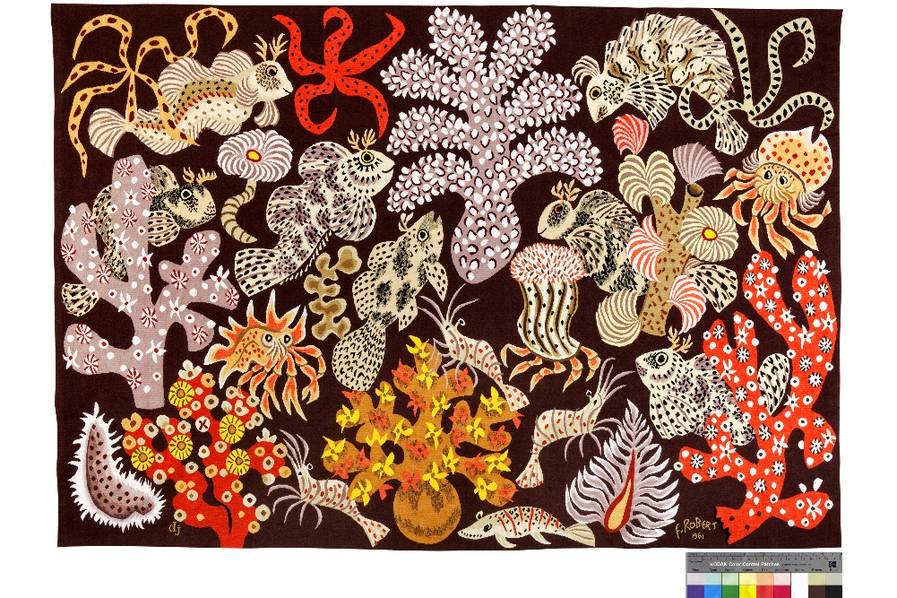
 | Titre de l'œuvre (page de liste et fiche) | Jardin de sirènes | Mermaid Garden | Jardín de sirenas
 | Sous-titre (page de liste uniquement) | Tapisserie de basse lisse, laine et coton | Smooth bass tapestry, wool and cotton | Tapiz bajo liso, lana y algodón
uniquement sur fiche | Artiste (+dates) | Dom Robert (1907-1997) | Dom Robert (1907-1997) | Dom Robert (1907-1997)
 | Informations (date, lieux, dimensions, technique…) | Carton de 1961, premier tissage: atelier Goubely, Aubusson. Tissage Atelier Janine Dassonval à Montpezat de Quercy en 2009. 200x280cm | Cardboard from 1961, first weaving: Goubely workshop, Aubusson. Weaving Atelier Janine Dassonval in Montpezat de Quercy in 2009. 200x280cm | Cartón de 1961, primer tejido: taller Goubely, Aubusson. Taller de tejido Janine Dassonval en Montpezat de Quercy en 2009. 200x280cm
 | CONTENU VULGARISE
 | Question 1 | Quels sont les animaux que l'on retrouve dans cette tapisserie? | What animals are found in this tapestry? | ¿Qué animales se encuentran en este tapiz?
 | Réponse 1 | On peut observer 7 poissons, quelques crevettes, un petit poisson plat et 2 bernard-l'hermite dont un, si tu regardes bien, avec un chapeau plutôt étrange. Il s'agit de celui de l'évêque appelé la mitre, évoqué en coquillage dans cette tapisserie. | We can observe 7 fish, some shrimp, a small flat fish and 2 hermit crabs, one of which, if you look closely, with a rather strange hat. It is that of the bishop called the miter, mentioned in shell in this tapestry. | Podemos observar 7 peces, algunos camarones, un pequeño pez plano y 2 cangrejos ermitaños, uno de los cuales, si se mira de cerca, con un sombrero bastante extraño. Es el del obispo llamado la mitra, mencionado en concha en este tapiz.
 | Question 2 | D'après toi, combien d'heures de tissage a-t-il fallu pour finir cette tapisserie? | According to you, how many hours of weaving did it take to finish this tapestry? | Según usted, ¿cuántas horas de tejido tardó en terminar este tapiz?
 | Réponse 2 | Pour cette tapisserie de près de 6 mètres carrés et en raison de sa finesse, le tissage a pris plus de 1 200heures, temps auquel il faut ajouter 250 heures de couture. Soit près de 1 500 heures en tout et cela sur 7 mois. | For this tapestry of almost 6 square meters and due to its finesse, the weaving took more than 1,200 hours, to which must be added 250 hours of sewing. That is almost 1,500 hours in all and this over 7 months. | Para este tapiz de casi 6 metros cuadrados y debido a su delicadeza, el tejido tomó más de 1.200 horas, a lo que hay que agregar 250 horas de costura. Es decir, casi 1.500 horas en total y más de 7 meses.

ŒUVRE/INTERACTION 3 (Merci de lire la notice | Visuel | 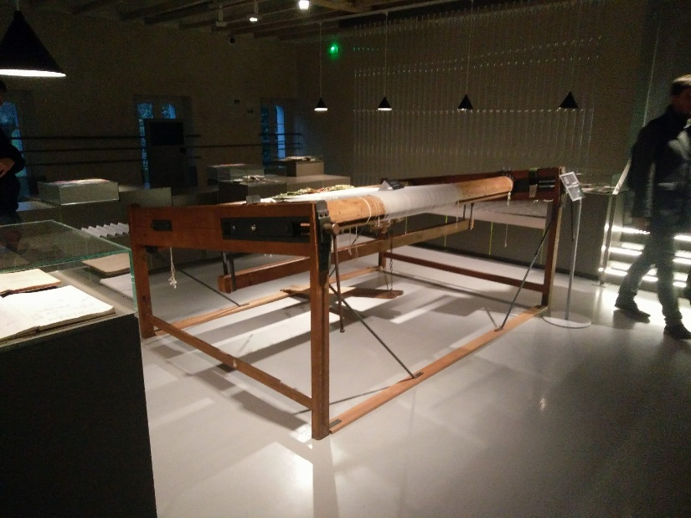
 | Titre de l'œuvre (page de liste et fiche) | Métier à tisser | Low warp loom | telar de bajo lizo
 | Sous-titre (page de liste uniquement) | Atelier Goubely | Goubely workshop | Taller Goubely
uniquement sur fiche | Artiste (+dates)
 | Informations (date, lieux, dimensions, technique…) | En usage jusqu'en 2005 par l'Atelier de la Beauze | In use until 2005 by Atelier de la Beauze | En uso hasta 2005 por Atelier de la Beauze
 | CONTENU VULGARISE
 | Question 1 | Observe bien le métier à tisser et l'œuvre, d'après toi dans quel sens est tissée la tapisserie dite d'Aubusson? | Take a good look at the loom and the work, according to you in what sense is the Aubusson tapestry woven? | Observe bien el telar y el trabajo, según usted, ¿en qué sentido está tejido el tapiz de Aubusson?
 | Réponse 1 | La tapisserie d’Aubusson s’appuie sur une image préparée par un peintre cartonnier. Le tissage est effectué manuellement par un lissier sur l’envers de la tapisserie, à partir de laines teintes artisanalement : un procédé exigeant au coût important. Classées au patrimoine mondial de l'UNESCO depuis 2009, les tapisseries d’Aubusson sont une référence dans le monde entier. | Aubusson's tapestry is based on an image prepared by a cardboard painter. The weaving is carried out manually by a weaver on the reverse side of the tapestry, using hand-dyed wool: a demanding process with significant production times and cost. Listed as a UNESCO World Heritage Site since 2009, Aubusson tapestries are a benchmark worldwide. | El tapiz de Aubusson se basa en una imagen preparada por un pintor de cartón. El tejido se realiza manualmente por un tejedor en el reverso del tapiz, utilizando lana teñida a mano: un proceso exigente con tiempos y costos de producción significativos. Catalogado como Patrimonio de la Humanidad por la UNESCO desde 2009, los tapices de Aubusson son un punto de referencia en todo el mundo.
 | Question 2 | Que signifie la tombée de métier? | What does fallen from trade mean? | ¿Qué significa caer del comercio?
 | Réponse 2 | C'est l'expression employée pour désigner la phase finale de la création de la tapisserie. C'est le moment où l'on coupe les fils qui relie la tapisserie au métier à tisser et ainsi faire "tomber" la tapisserie, permettant pour la première fois de la découvrir dans son ensemble et dans à l'endroit. | It is the expression used to designate the final phase of the creation of the tapestry. It is the moment when the threads are cut which connects the tapestry to the loom and thus make the tapestry "fall", allowing for the first time to discover it as a whole and in place. | Es la expresión utilizada para designar la fase final de la creación del tapiz. Es el momento en que se cortan los hilos que conectan el tapiz con el telar y hacen que el tapiz se "caiga", permitiendo por primera vez descubrirlo como un todo y en su lugar.

ŒUVRE/INTERACTION 4 (Les 10 férences) | Visuel | 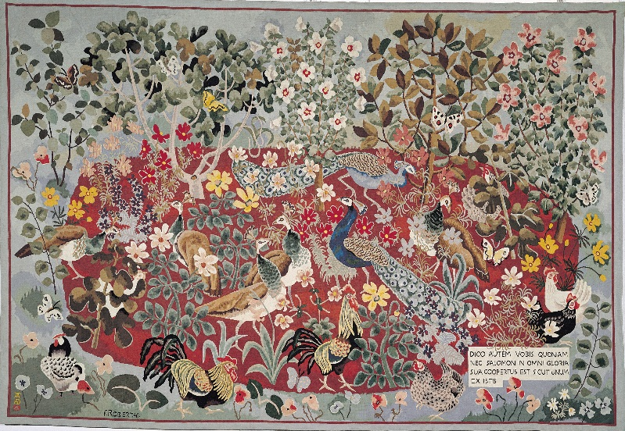
 | Titre de l'œuvre (page de liste et fiche) | L'Eté | Summer | Verano
 | Sous-titre (page de liste uniquement) | Tapisserie basse lisse, laine et coton | Low smooth tapestry, wool and cotton | Tapiz bajo liso, lana y algodón.
uniquement sur fiche | Artiste (+dates) | Dom Robert (1907-1997) | Dom Robert (1907-1997) | Dom Robert (1907-1997)
 | Informations (lieux, dimensions, technique…) | Carton de 1941. Tissage Atelier Tabard, Aubusson, 1947, ex.5, 224x328 cm. Prêt de la Cité Internationale de la Tapisserie. Aubusson, n°inv.2006.7.1 | Cardboard from 1941. Tissage Atelier Tabard, Aubusson, 1947, ex. 5, 224x328 cm. Loan from the Cité International de la Tapisserie. Aubusson, inv no.2006.7.1 | Cartón de 1941. Tissage Atelier Tabard, Aubusson, 1947, ej. 5, 224x328 cm. Préstamo de la Cité International de la Tapisserie. Aubusson, inv.2006.7.1
 | CONTENU VULGARISE
 | Question 1 | C’est rigolo la façon dont Dom Robert interprétait la faune et la flore ! | It's funny how Dom Robert interpreted fauna and flora! | ¡Es curioso cómo Dom Robert interpretó la fauna y la flora!
 | Réponse 1 | La tapisserie comporte les grands thèmes que Dom Robert déclinera par la suite : les animaux de basse-cour, les arbres, les fleurs et les papillons. La forme ovoïde contenant la scène centrale va devenir une des caractéristiques de ses compositions. | The tapestry includes the main themes that Dom Robert will later decline: farmyard animals, trees, flowers and butterflies. The ovoid shape containing the central scene will become one of the characteristics of his compositions. | El tapiz incluye los temas principales que Dom Robert rechazará más tarde: animales de granja, árboles, flores y mariposas. La forma ovoide que contiene la escena central se convertirá en una de las características de sus composiciones.
 | Question 2 | L’espace était donc construit par un autre artiste qui a inspiré Dom Robert, Jean Lurçat ? | Was the space built by another artist who inspired Dom Robert, Jean Lurçat? | ¿El espacio fue construido por otro artista que inspiró a Dom Robert, Jean Lurçat?
 | Réponse 2 | Ici, c’est la palette proposée par Jean Lurçat qui est retenue : fond vert-bleu et masse importante d’un rouge profond sur lesquels se détachent les blancs et les jaunes. La bordure rouge et l’inscription dans le cartouche en bas à droite relient cette oeuvre à l’enluminure et à la tapisserie médiévale. | Here, the palette proposed by Jean Lurçat is chosen: green-blue background and large mass of deep red on which the whites and yellows stand out. The red border and the inscription in the cartouche at the bottom right connect this work to the illumination and the medieval tapestry. | Aquí se elige la paleta propuesta por Jean Lurçat: fondo verde-azul y gran masa de color rojo intenso sobre el que destacan los blancos y amarillos. El borde rojo y la inscripción en el cartucho en la parte inferior derecha conectan esta obra con la iluminación y el tapiz medieval.

ŒUVRE/INTERACTION 5 (la fabrique des couleurs) | Visuel | 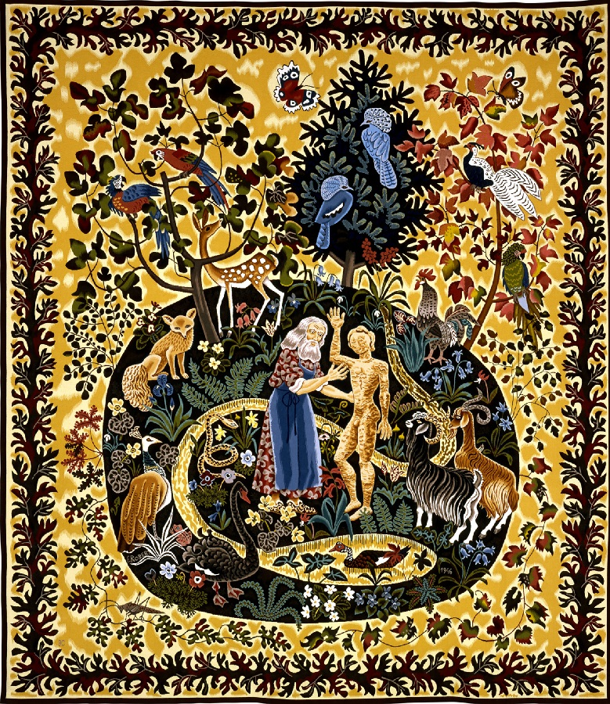
 | Titre de l'œuvre (page de liste et fiche) | La création de l'Homme | The Creation of Man | La creacion del hombre
 | Sous-titre (page de liste uniquement) | Tapisserie basse lisse, laine et coton | Low smooth tapestry, wool and cotton | Tapiz bajo liso, lana y algodón.
uniquement sur fiche | Artiste (+dates)
 | Informations (date, lieux, dimensions, technique…) | Carton de 1946. Tissage Atelier de la Beauze, Aubusson, 2004. 400x340cm | Cardboard from 1946. Weaving Atelier de la Beauze, Aubusson, 2004. 400x340cm | Cartón de 1946. Tejiendo Atelier de la Beauze, Aubusson, 2004. 400x340cm.
 | CONTENU VULGARISE
 | Question 1 | A qui a été offerte cette tapisserie? | Who was offered this tapestry? | ¿A quién se le ofreció este tapiz?
 | Réponse 1 | La tapisserie a été acquise par l'Etat français puis offerte en 1954 par le Président René Coty à la reine de Pays-Bas. Quel magnifique cadeau! | The tapestry was acquired by the French State and then offered in 1954 by President René Coty to the Queen of the Netherlands. What a wonderful gift! | El tapiz fue adquirido por el Estado francés y luego ofrecido en 1954 por el presidente René Coty a la reina de los Países Bajos. ¡Qué maravilloso regalo!
 | Question 2 | Quels sont les chaussures du personnage au centre de la tapisserie? | What are the character's shoes in the center of the tapestry? | ¿Cuáles son los zapatos del personaje en el centro del tapiz?
 | Réponse 2 | Le personnage central représente Dieu en pantoufles. Il porte également le tablier bleu de travail des moines dont Dom Robert faisait partie , les moines d'En Calcat. Le monastère se situe à 10 min de Sorèze, sur la commune de Dourgne et il est toujours en fonctionnement. | The central figure represents God in slippers. He also wears the blue work apron of the monks of which Dom Robert was a member, the monks of En Calcat. The monastery is located 10 minutes from Sorèze, in the town of Dourgne and it is still in operation. | La figura central representa a Dios en zapatillas. También usa el delantal azul de trabajo de los monjes de los cuales Dom Robert era miembro, los monjes de En Calcat. El monasterio se encuentra a 10 minutos de Sorèze, en la ciudad de Dourgne y todavía está en funcionamiento.

ŒUVRE/INTERACTION 6 (L'antre de Vladimir) | Visuel | 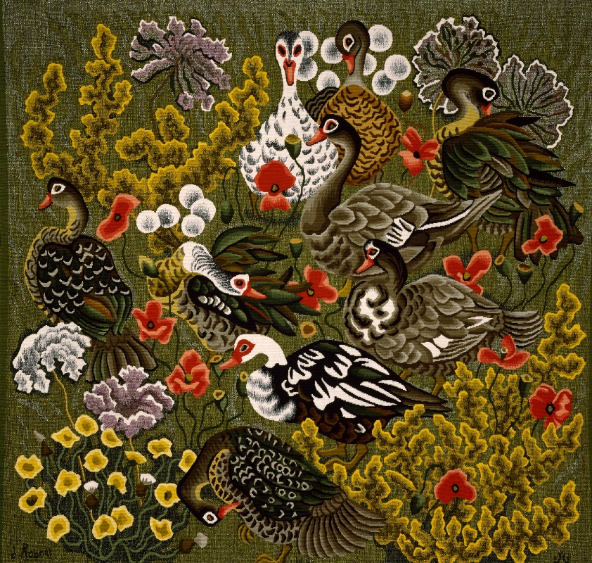
 | Titre de l'œuvre (page de liste et fiche) | Canards de Loul | Loul ducks | Patos del alma
 | Sous-titre (page de liste uniquement) | Tapisserie de basse lisse, laine et coton | Smooth bass tapestry, wool and cotton | Tapiz bajo liso, lana y algodón
uniquement sur fiche | Artiste (+dates) | Dom Robert (1907-1997) | Dom Robert (1907-1997) | Dom Robert (1907-1997)
 | Informations (date, lieux, dimensions, technique…) | 133x142,5 cm Carton de 1985. Tissage à l'atelier Goubely-La Beauze, Aubusson, 2003 | 133x142.5 cm Cardboard from 1985. Weaving at the Goubely-La Beauze workshop, Aubusson, 2003 | Cartón de 133x142,5 cm de 1985. Tejido en el taller Goubely-La Beauze, Aubusson, 2003
 | CONTENU VULGARISE
 | Question 1 | Est-ce que tu peux reconnaître un des thèmes favoris de Dom Robert que l'on retrouve beaucoup dans ses oeuvres? | Can you recognize one of Dom Robert's favorite themes that we find a lot in his works? | ¿Puedes reconocer uno de los temas favoritos de Dom Robert que encontramos mucho en sus obras?
 | Réponse 1 | La basse-cour est un des thèmes de prédilection de Dom Robert. Ici, les canards forment une ronde au milieu d'un pré fleuri de coquelicots, d'ombelles et d'oseilles. Dom Robert s'est inspiré d'une ferme des alentours du monastère dans lequel il vivait, ce qui explique le nom de l'oeuvre. | The farmyard is one of Dom Robert's favorite themes. Here, the ducks form a circle in the middle of a flowered meadow of poppies, umbels and sorrels. Dom Robert was inspired by a farm around the monastery in which he lived, which explains the name of the work. | El corral es uno de los temas favoritos de Dom Robert. Aquí, los patos forman un círculo en medio de un prado florecido de amapolas, umbelas y acederas. Dom Robert se inspiró en una granja alrededor del monasterio en el que vivía, que explica el nombre de la obra.
 | Question 2 | A quel âge Dom Robert a confectionné cette oeuvre? | At what age did Dom Robert make this work? | ¿A qué edad hizo Dom Robert hacer que esto funcionara?
 | Réponse 2 | Dom Robert va avoir 80 ans quand il créé ce carton. Il prend encore volontier son vélo quand il fait beau pour aller dessiner la campagne environnante. Cette œuvre témoigne de sa parfaite maîtrise de la composition et de la technique. | Dom Robert will be 80 years old when he creates this box. He still willingly takes his bike when the weather is good to go and draw the surrounding countryside. This work demonstrates his perfect mastery of composition and technique. | Dom Robert tendrá 80 años cuando cree esta caja. Todavía está dispuesto a tomar su bicicleta cuando hace buen tiempo y dibujar el campo circundante. Este trabajo demuestra su perfecto dominio de la composición y la técnica.

